Time use
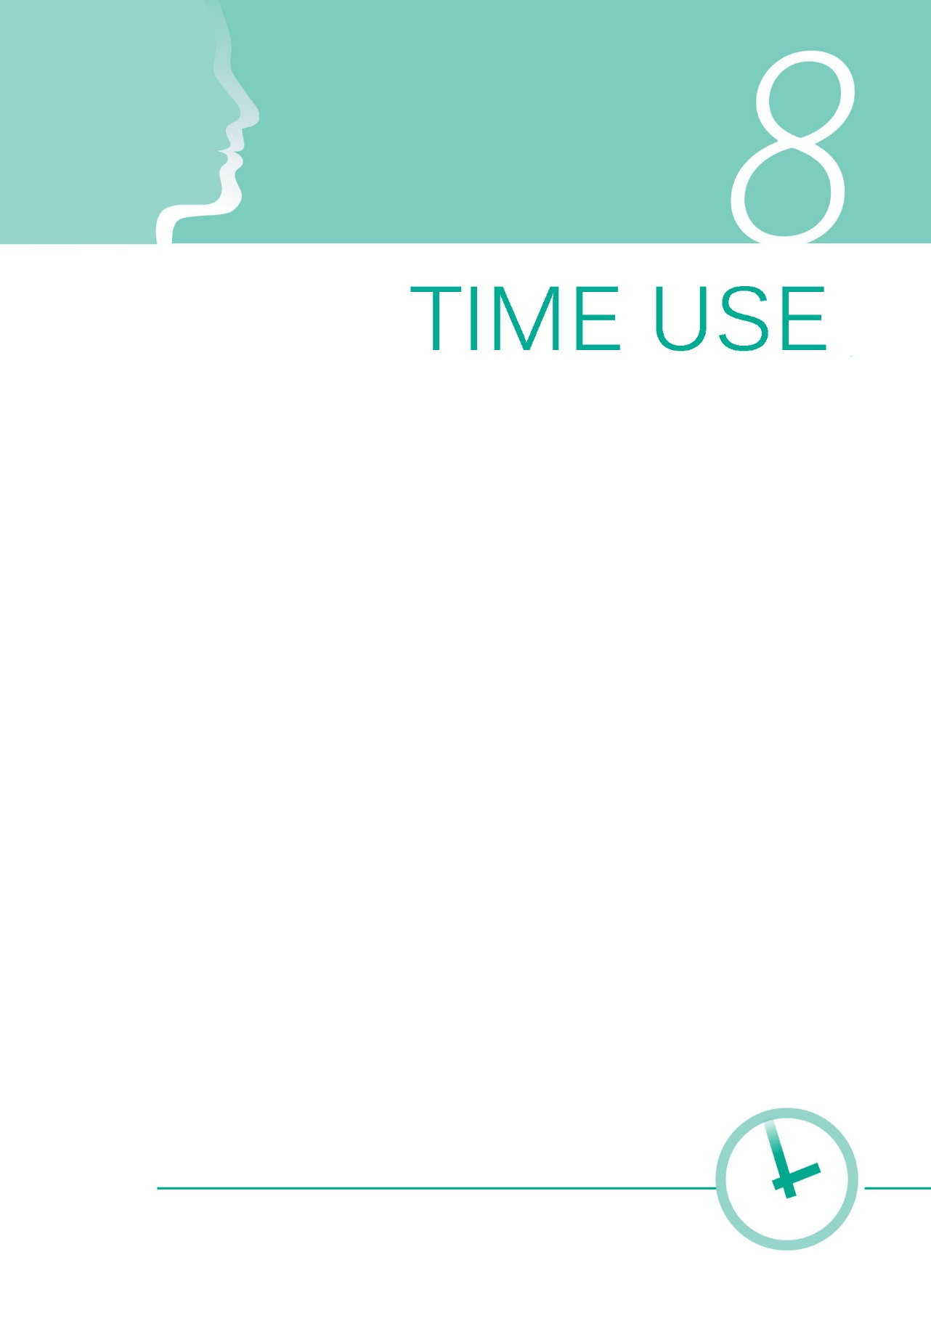

1gr
5.4.1 | Удео времена које се проводи у обављању неплаћених послова у домаћинству и бризи о другима, према полу, старости и типу насеља
5.4.1 | Proportion of time spent on unpaid domestic and care work, by sex, age and location

Просечно време проведено у активностима, становништво старости 15 и више година, према полу, радни дани и дани викенда, 2010. и 2015. (у сатима)

Радни дани
У сатима
Радни дан

 | Плаћени посао |  | Неплаћени посао |  | Учење |  | Личне потребе |  | Слободно време |  | Остало
 | 2010 | 2015 | 2010 | 2015 | 2010 | 2015 | 2010 | 2015 | 2010 | 2015 | 2010 | 2015
Жене | 2.58 | 2.54 | 4.84 | 4.53 | 0.52 | 0.57 | 11.02 | 10.54 | 5.01 | 5.65 | 0.02 | 0.18
Мушкарци | 4.39 | 4.39 | 2.29 | 1.98 | 0.40 | 0.50 | 10.83 | 10.30 | 6.07 | 6.59 | 0.02 | 0.25

Дани викенда

 | Плаћени посао |  | Неплаћени посао |  | Учење |  | Личне потребе |  | Слободно време |  | Остало
 | 2010 | 2015 | 2010 | 2015 | 2010 | 2015 | 2010 | 2015 | 2010 | 2015 | 2010 | 2015
Жене | 1.08 | 0.92 | 4.90 | 4.77 | 0.20 | 0.31 | 11.74 | 11.08 | 6.06 | 6.70 | 0.02 | 0.22
Дани викенда
Мушкарци | 2.28 | 2.25 | 2.25 | 2.36 | 0.12 | 0.20 | 11.76 | 10.93 | 7.57 | 8.00 | 0.03 | 0.27
У сатима

 |  |  |  |  |  |  |  |  |  |  |  |  | Извор: Истраживање о коришћењу времена, РЗС.

Weekdays
Average time spent on activities, population 15 years and over, by sex, weekdays and weekend days, 2010 and 2015 (hours)

Weekdays

 | Paid work |  | Unpaid work |  | Study |  | Personal care |  | Free time |  | Other
 | 2010 | 2015 | 2010 | 2015 | 2010 | 2015 | 2010 | 2015 | 2010 | 2015 | 2010 | 2015
Women | 2.58 | 2.54 | 4.84 | 4.53 | 0.52 | 0.57 | 11.02 | 10.54 | 5.01 | 5.65 | 0.02 | 0.18
Men | 4.39 | 4.39 | 2.29 | 1.98 | 0.40 | 0.50 | 10.83 | 10.30 | 6.07 | 6.59 | 0.02 | 0.25

Weekend days

 | Paid work |  | Unpaid work |  | Study |  | Personal care |  | Free time |  | Other
 | 2010 | 2015 | 2010 | 2015 | 2010 | 2015 | 2010 | 2015 | 2010 | 2015 | 2010 | 2015
Women | 1.08 | 0.92 | 4.90 | 4.77 | 0.20 | 0.31 | 11.74 | 11.08 | 6.06 | 6.70 | 0.02 | 0.22
Weekend days
Men | 2.28 | 2.25 | 2.25 | 2.36 | 0.12 | 0.20 | 11.76 | 10.93 | 7.57 | 8.00 | 0.03 | 0.27

 |  |  |  |  |  |  |  |  |  |  |  |  |  | Source: Time Use Survey, SORS.

2gr
Просечно време проведено у активностима, становништво старости 15 и више година, према типу насеља и полу, сви дани, 2010. и 2015. (у сатима)
Градска
У сатима
Градска

 | Плаћени посао |  | Неплаћени посао |  | Учење |  | Личне потребе |  | Слободно време |  | Остало
 | 2010 | 2015 | 2010 | 2015 | 2010 | 2015 | 2010 | 2015 | 2010 | 2015 | 2010 | 2015
Жене | 2.2 | 2.04 | 4.6 | 4.30 | 0.5 | 0.66 | 11.1 | 10.69 | 5.6 | 6.09 | 0.0 | 0.21
Мушкарци | 3.5 | 3.42 | 2.1 | 2.09 | 0.4 | 0.41 | 11.0 | 10.49 | 6.9 | 7.33 | 0.0 | 0.27

Остала

 | Плаћени посао |  | Неплаћени посао |  | Учење |  | Личне потребе |  | Слободно време |  | Остало
 | 2010 | 2015 | 2010 | 2015 | 2010 | 2015 | 2010 | 2015 | 2010 | 2015 | 2010 | 2015
Жене | 2.1 | 2.12 | 5.3 | 5.07 | 0.3 | 0.23 | 11.4 | 10.70 | 4.9 | 5.72 | 0.0 | 0.16
Остала
Мушкарци | 4.1 | 4.27 | 2.5 | 2.08 | 0.2 | 0.42 | 11.2 | 10.47 | 6.0 | 6.52 | 0.0 | 0.24
У сатима

 |  |  |  |  |  |  |  |  |  |  |  |  | Извор: Истраживање о коришћењу времена, РЗС.

Urban
Аverage time spent on activities, population 15 years and over, by type of settlement and sex, all days, 2010 and 2015 (hours)
Hours
Urban

 | Paid work |  | Unpaid work |  | Study |  | Personal care |  | Free time |  | Other
 | 2010 | 2015 | 2010 | 2015 | 2010 | 2015 | 2010 | 2015 | 2010 | 2015 | 2010 | 2015
Women | 2.2 | 2.04 | 4.6 | 4.30 | 0.5 | 0.66 | 11.1 | 10.69 | 5.6 | 6.09 | 0.0 | 0.21
Men | 3.5 | 3.42 | 2.1 | 2.09 | 0.4 | 0.41 | 11.0 | 10.49 | 6.9 | 7.33 | 0.0 | 0.27

Rural

 | Paid work |  | Unpaid work |  | Study |  | Personal care |  | Free time |  | Other
 | 2010 | 2015 | 2010 | 2015 | 2010 | 2015 | 2010 | 2015 | 2010 | 2015 | 2010 | 2015
Women | 2.1 | 2.12 | 5.3 | 5.07 | 0.3 | 0.23 | 11.4 | 10.70 | 4.9 | 5.72 | 0.0 | 0.16
Rural
Men | 4.1 | 4.27 | 2.5 | 2.08 | 0.2 | 0.42 | 11.2 | 10.47 | 6.0 | 6.52 | 0.0 | 0.24

 |  |  |  |  |  |  |  |  |  |  |  |  |  | Source: Time Use Survey, SORS.

3gr
Просечно време проведено у неплаћеним активностима, становништво старости 15 и више година, према породичном саставу и полу, сви дани, 2010. (у сатима)
 | Мушкарци | Жене
У браку/заједници без детета до 17 година | 2.591797726 | 5.3229711978
У браку/заједници са најмлађим дететом старости 0 до 6 година | 2.9893069715 | 7.8460744032
У браку/заједници са најмлађим дететом старости 7 до 17 година | 2.2092695422 | 5.9210271511
Лице ван брака са дететом до 17 година |  | 5.1598268984
Лице ван брака без детета до 17 година | 1.8003271115 | 3.4974118336

 | Мушкарци | Жене
У браку/заједници без детета до 17 година | 2.591797726 | 5.3229711978
У браку/заједници са најмлађим дететом старости 0 до 6 година | 2.9893069715 | 7.8460744032
Мали број случајева
У браку/заједници са најмлађим дететом старости 7 до 17 година | 2.2092695422 | 5.9210271511
Лице ван брака са дететом до 17 година |  | 5.1598268984
Лице ван брака без детета до 17 година | 1.8003271115 | 3.4974118336

У сатима

 |  |  | Извор: Истраживање о коришћењу времена, РЗС.

Average time spent on unpaid work activities, population 15 years and over, by family structure and sex, all days,2010 (hours)

 | Men | Women
In couple no children up to 17 | 2.591797726 | 5.3229711978
In couple youngest child aged 0-6 | 2.9893069715 | 7.8460744032
In couple youngest child aged 7-17 | 2.2092695422 | 5.9210271511
Single with children up to 17 |  | 5.1598268984
Single no children up to 17 | 1.8003271115 | 3.4974118336
 | Men | Women
In couple no children up to 17 | 2.591797726 | 5.3229711978
In couple youngest child aged 0-6 | 2.9893069715 | 7.8460744032
In couple youngest child aged 7-17 | 2.2092695422 | 5.9210271511
Small amount of cases
Single with children up to 17 |  | 5.1598268984
Single no children up to 17 | 1.8003271115 | 3.4974118336

Hours
Hours

 |  |  |  | Source: Time Use Survey, SORS.

